Estadísticas
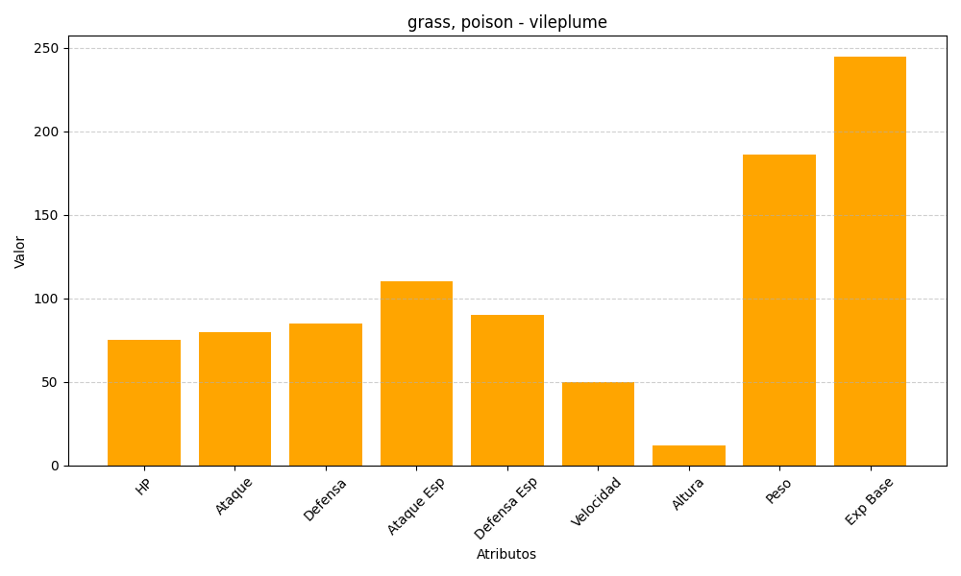
ID | Nombre | Tipo | HP | Ataque | Defensa | Ataque Especial | Defensa Especial | Velocidad | Altura | Peso | Experiencia Base
45 | vileplume | grass, poison | 75 | 80 | 85 | 110 | 90 | 50 | 12 | 186 | 245

